SS
【プロジェクト】 Project 進捗報告資料/Project Progress Report |  |  |  |  |  |  |  |  |  |  | ver.XXX
報告日/Reporting Date |  |  |  |  | 報告期間 /Reporting Period |  | 自 | 2023-02-01 |  |  | チーム名 /Team Name
報告者/Reporter |  |  |  |  |  |  | 至 | YYYY/MM/DD

 | 進捗状況 /Progress Status

 | 1. | プロジェクト情報/Project Information

 |  | プロジェクト名称/Project Name
 |  | プロジェクト全体規模(KLOC)/Whole Scale(KLOC)
 |  | 作業内容/Work Discription
 |  | 対象工程/Target Phase
 |  | GDC開発規模(KLOC)/GDC Development Scale(KLOC)
 |  | GDC要員数/GDC's Number of Members

 | 2. | 全体進捗/Whole Progress
 |  | ServiceNowダッシュボードの「プロジェクト状況表示(品質指標：規模ベース)」または「プロジェクト状況表示(品質指標：頁ベース)」にて対象工程（=対象プロジェクト）を指定し表示結果を貼付する。
 |  | Specify the target process (= target project) in "PJ Dashboard (Source code base)" or "PJ Dashboard (Document page base)" of the ServiceNow dashboard, and paste the display result.
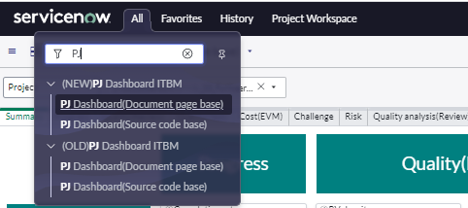
<How dashboards are displayed>
Click "All" and type "PJ"
SAMPLE
 |  | 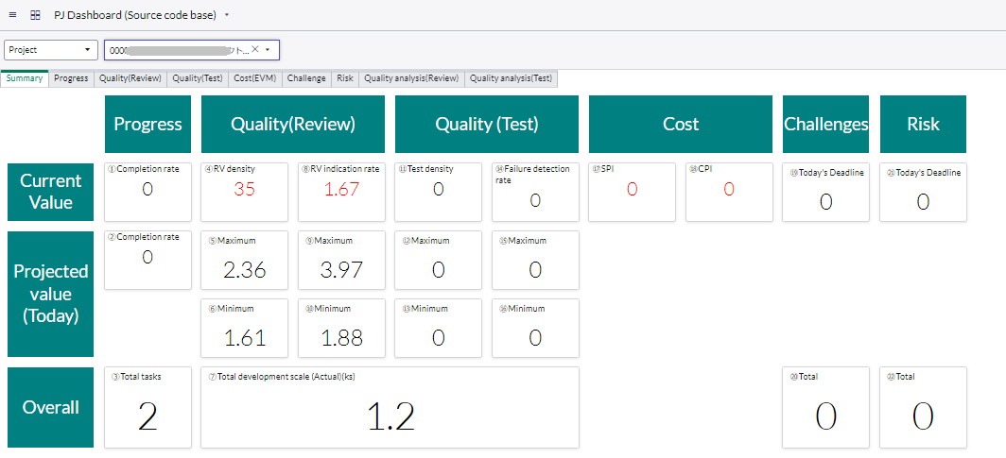

 | 3. | 進捗状況/Progress Status

 |  | データ取得日/ date of data acquisition |  | 2023/m/d

 |  |  |  | 「進捗」タブ-「完了率(全体)」から転記する/Post from "Completion rate (Overall)" of "Progress" tab |  |  |  |  |  | 「進捗」タブ-「完了率(時点)」から転記する/Post from "Completion rate (point of time)" of "Progress" tab |  |  |  | 「進捗」タブ-「生産性」から転記する/ Post from "Productivity” of "Progress" tab

 |  | No. | 進捗確認単位/ Progress Check Units | 完了件数 現状値/ Completed items count- Current value |  | 完了件数 計画値/ Completed items count- Projected value |  |  | 完了率(全体)%/ Completion rate (Overall)(%) | 完了件数 現状値/ Completed items count- Current value |  | 完了件数 計画値/ Completed items count- Projected value | 完了率(時点)%/ Completion rate (Point of time)(%) | 予定ドキュメント頁数/ Number of scheduled document pages | 実績ドキュメント頁数/ Number of actual document pages | 作成完了率(%)/ Creation completion rate(%)

 |  | 1 | Function AA |  |  |  |  |  | 0% |  |  |  | 0% |  |  | 0%

 |  | 2 | Function BB |  |  |  |  |  | 0% |  |  |  | 0% |  |  | 0%

 |  | 3 | Function CC |  |  |  |  |  | 0% |  |  |  | 0% |  |  | 0%

 |  |  | TOTAL | 0 |  | 0 |  |  | 0% | 0 |  | 0 | 0% | 0 | 0 | 0%

 |  |  |  |  |  |  |  |  |  |  |  |  |  |  |  |  | ■How to Display "Project Workspace"
 |  | ■Project Workspace |  |  |  |  |  |  |  |  |  |  |  |  |  |  | 1 | Click "Project Workspace"
 |  | 対象プロジェクト名/ Target Project Name |  | 000000Pjname_PS_AA |  |  |  |  |  |  |  |  |  |  |  |  | 2 | Click "All projects"
 |  |  |  |  |  |  |  |  |  |  |  |  |  |  |  |  | 3 | Select target project
SAMPLE
1
2
3
 |  | 「Project Workspace」で１つのプロジェクトを表示した状態で、画面ハードコピーを貼りつける /Past a screen hardcopy with a single project displayed in Project Workspace

 |  | ■Project Workspace
 |  | 対象プロジェクト名/ Target Project Name |  | 000000Pjname_PS_BB

 |  | 「Project Workspace」で１つのプロジェクトを表示した状態で、画面ハードコピーを貼りつける /Past a screen hardcopy with a single project displayed in Project Workspace

 |  | 特記事項/Special Notes

Fujitsu Restricted
© 2023 Fujitsu Limited

PS
【プロジェクト】 Project 進捗報告資料/Project Progress Report |  |  |  |  |  |  |  |  |  |  | ver.XXX
報告日/Reporting Date |  |  |  |  | 報告期間 /Reporting Period |  | 自 | 2023-02-01 |  |  | チーム名 /Team Name
報告者/Reporter |  |  |  |  |  |  | 至 | YYYY/MM/DD

 | 進捗状況 /Progress Status

 | 1. | プロジェクト情報/Project Information

 |  | プロジェクト名称/Project Name
 |  | プロジェクト全体規模(KLOC)/Whole Scale(KLOC)
 |  | 作業内容/Work Discription
 |  | 対象工程/Target Phase
 |  | GDC開発規模(KLOC)/GDC Development Scale(KLOC)
 |  | GDC要員数/GDC's Number of Members

 | 2. | 全体進捗/Whole Progress
 |  | ServiceNowダッシュボードの「プロジェクト状況表示(品質指標：規模ベース)」または「プロジェクト状況表示(品質指標：頁ベース)」にて対象工程（=対象プロジェクト）を指定し表示結果を貼付する。
 |  | Specify the target process (= target project) in "PJ Dashboard (Source code base)" or "PJ Dashboard (Document page base)" of the ServiceNow dashboard, and paste the display result.
<How dashboards are displayed>
Click "All" and type "PJ"
SAMPLE

 | 3. | 進捗状況/Progress Status

 |  | データ取得日/ date of data acquisition |  | 2023/m/d

 |  |  |  | 「進捗」タブ-「完了率(全体)」から転記する/Post from "Completion rate (Overall)" of "Progress" tab |  |  |  |  |  | 「進捗」タブ-「完了率(時点)」から転記する/Post from "Completion rate (point of time)" of "Progress" tab |  |  |  | 「進捗」タブ-「生産性」から転記する/ Post from "Productivity” of "Progress" tab

 |  | No. | 進捗確認単位/ Progress Check Units | 完了件数 現状値/ Completed items count- Current value |  | 完了件数 計画値/ Completed items count- Projected value |  |  | 完了率(全体)%/ Completion rate (Overall)(%) | 完了件数 現状値/ Completed items count- Current value |  | 完了件数 計画値/ Completed items count- Projected value | 完了率(時点)%/ Completion rate (Point of time)(%) | 予定ドキュメント頁数/ Number of scheduled document pages | 実績ドキュメント頁数/ Number of actual document pages | 作成完了率(%)/ Creation completion rate(%)

 |  | 1 | Function AA |  |  |  |  |  | 0% |  |  |  | 0% |  |  | 0%

 |  | 2 | Function BB |  |  |  |  |  | 0% |  |  |  | 0% |  |  | 0%

 |  | 3 | Function CC |  |  |  |  |  | 0% |  |  |  | 0% |  |  | 0%

 |  |  | TOTAL | 0 |  | 0 |  |  | 0% | 0 |  | 0 | 0% | 0 | 0 | 0%

 |  |  |  |  |  |  |  |  |  |  |  |  |  |  |  |  | ■How to Display "Project Workspace"
 |  | ■Project Workspace |  |  |  |  |  |  |  |  |  |  |  |  |  |  | 1 | Click "Project Workspace"
 |  | 対象プロジェクト名/ Target Project Name |  | 000000Pjname_PS_AA |  |  |  |  |  |  |  |  |  |  |  |  | 2 | Click "All projects"
 |  |  |  |  |  |  |  |  |  |  |  |  |  |  |  |  | 3 | Select target project
SAMPLE
1
2
3
 |  | 「Project Workspace」で１つのプロジェクトを表示した状態で、画面ハードコピーを貼りつける /Past a screen hardcopy with a single project displayed in Project Workspace

 |  | ■Project Workspace
 |  | 対象プロジェクト名/ Target Project Name |  | 000000Pjname_PS_BB

 |  | 「Project Workspace」で１つのプロジェクトを表示した状態で、画面ハードコピーを貼りつける /Past a screen hardcopy with a single project displayed in Project Workspace

 |  | 特記事項/Special Notes

Fujitsu Restricted
© 2023 Fujitsu Limited

PG
【プロジェクト】 Project 進捗報告資料/Project Progress Report |  |  |  |  |  |  |  |  |  |  | ver.XXX
報告日/Reporting Date |  |  |  |  | 報告期間 /Reporting Period |  | 自 | 2023-02-01 |  |  | チーム名 /Team Name
報告者/Reporter |  |  |  |  |  |  | 至 | YYYY/MM/DD

 | 進捗状況 /Progress Status

 | 1. | プロジェクト情報/Project Information

 |  | プロジェクト名称/Project Name
 |  | プロジェクト全体規模(KLOC)/Whole Scale(KLOC)
 |  | 作業内容/Work Discription
 |  | 対象工程/Target Phase
 |  | GDC開発規模(KLOC)/GDC Development Scale(KLOC)
 |  | GDC要員数/GDC's Number of Members

 | 2. | 全体進捗/Whole Progress
 |  | ServiceNowダッシュボードの「プロジェクト状況表示(品質指標：規模ベース)」または「プロジェクト状況表示(品質指標：頁ベース)」にて対象工程（=対象プロジェクト）を指定し表示結果を貼付する。
 |  | Specify the target process (= target project) in "PJ Dashboard (Source code base)" or "PJ Dashboard (Document page base)" of the ServiceNow dashboard, and paste the display result.
<How dashboards are displayed>
Click "All" and type "PJ"
SAMPLE

 | 3. | 進捗状況/Progress Status

 |  | データ取得日/ date of data acquisition |  | 2023/m/d

 |  |  |  | 「進捗」タブ-「完了率(全体)」から転記する/Post from "Completion rate (Overall)" of "Progress" tab |  |  |  |  |  | 「進捗」タブ-「完了率(時点)」から転記する/Post from "Completion rate (point of time)" of "Progress" tab |  |  |  | 「進捗」タブ-「生産性」から転記する/ Post from "Productivity” of "Progress" tab

 |  | No. | 進捗確認単位/ Progress Check Units | 完了件数 現状値/ Completed items count- Current value |  | 完了件数 計画値/ Completed items count- Projected value |  |  | 完了率(全体)%/ Completion rate (Overall)(%) | 完了件数 現状値/ Completed items count- Current value |  | 完了件数 計画値/ Completed items count- Projected value | 完了率(時点)%/ Completion rate (Point of time)(%) | 見積開発規模(Ks)/ Estimated development scale (Ks) | 実績開発規模(Ks)/ Actual development scale (Ks) | 規模差分/ Scale Difference

 |  | 1 | Function AA |  |  |  |  |  | 0% |  |  |  | 0% |  |  | 0.00

 |  | 2 | Function BB |  |  |  |  |  | 0% |  |  |  | 0% |  |  | 0.00

 |  | 3 | Function CC |  |  |  |  |  | 0% |  |  |  | 0% |  |  | 0.00

 |  |  | TOTAL | 0 |  | 0 |  |  | 0% | 0 |  | 0 | 0% | 0.00 | 0.00 | 0.00

 |  |  |  |  |  |  |  |  |  |  |  |  |  |  |  |  | ■How to Display "Project Workspace"
 |  | ■Project Workspace |  |  |  |  |  |  |  |  |  |  |  |  |  |  | 1 | Click "Project Workspace"
 |  | 対象プロジェクト名/ Target Project Name |  | 000000Pjname_PG_AA |  |  |  |  |  |  |  |  |  |  |  |  | 2 | Click "All projects"
 |  |  |  |  |  |  |  |  |  |  |  |  |  |  |  |  | 3 | Select target project
SAMPLE
1
2
3
 |  | 「Project Workspace」で１つのプロジェクトを表示した状態で、画面ハードコピーを貼りつける /Past a screen hardcopy with a single project displayed in Project Workspace

 |  | ■Project Workspace
 |  | 対象プロジェクト名/ Target Project Name |  | 000000Pjname_PG_BB

 |  | 「Project Workspace」で１つのプロジェクトを表示した状態で、画面ハードコピーを貼りつける /Past a screen hardcopy with a single project displayed in Project Workspace

 |  | 特記事項/Special Notes

Fujitsu Restricted
© 2023 Fujitsu Limited

PT準備_PTP
【プロジェクト】 Project 進捗報告資料/Project Progress Report |  |  |  |  |  |  |  |  |  |  | ver.XXX
報告日/Reporting Date |  |  |  |  | 報告期間 /Reporting Period |  | 自 | 2023-02-01 |  |  | チーム名 /Team Name
報告者/Reporter |  |  |  |  |  |  | 至 | YYYY/MM/DD

 | 進捗状況 /Progress Status

 | 1. | プロジェクト情報/Project Information

 |  | プロジェクト名称/Project Name
 |  | プロジェクト全体規模(KLOC)/Whole Scale(KLOC)
 |  | 作業内容/Work Discription
 |  | 対象工程/Target Phase
 |  | GDC開発規模(KLOC)/GDC Development Scale(KLOC)
 |  | GDC要員数/GDC's Number of Members

 | 2. | 全体進捗/Whole Progress
 |  | ServiceNowダッシュボードの「プロジェクト状況表示(品質指標：規模ベース)」または「プロジェクト状況表示(品質指標：頁ベース)」にて対象工程（=対象プロジェクト）を指定し表示結果を貼付する。
 |  | Specify the target process (= target project) in "PJ Dashboard (Source code base)" or "PJ Dashboard (Document page base)" of the ServiceNow dashboard, and paste the display result.
<How dashboards are displayed>
Click "All" and type "PJ"
SAMPLE

 | 3. | 進捗状況/Progress Status

 |  | データ取得日/ date of data acquisition |  | 2023/m/d

 |  |  |  | 「進捗」タブ-「完了率(全体)」から転記する/Post from "Completion rate (Overall)" of "Progress" tab |  |  |  |  |  | 「進捗」タブ-「完了率(時点)」から転記する/Post from "Completion rate (point of time)" of "Progress" tab

 |  | No. | 進捗確認単位/ Progress Check Units | 完了件数 現状値/ Completed items count- Current value |  | 完了件数 計画値/ Completed items count- Projected value |  |  | 完了率(全体)%/ Completion rate (Overall)(%) | 完了件数 現状値/ Completed items count- Current value |  | 完了件数 計画値/ Completed items count- Projected value | 完了率(時点)%/ Completion rate (Point of time)(%)

 |  | 1 | Function AA |  |  |  |  |  | 0% |  |  |  | 0%

 |  | 2 | Function BB |  |  |  |  |  | 0% |  |  |  | 0%

 |  | 3 | Function CC |  |  |  |  |  | 0% |  |  |  | 0%

 |  |  | TOTAL | 0 |  | 0 |  |  | 0% | 0 |  | 0 | 0%

 |  |  |  |  |  |  |  |  |  |  |  |  |  | ■How to Display "Project Workspace"
 |  | ■Project Workspace |  |  |  |  |  |  |  |  |  |  |  | 1 | Click "Project Workspace"
 |  | 対象プロジェクト名/ Target Project Name |  | 000000Pjname_PS_AA |  |  |  |  |  |  |  |  |  | 2 | Click "All projects"
 |  |  |  |  |  |  |  |  |  |  |  |  |  | 3 | Select target project
SAMPLE
1
2
3
 |  | 「Project Workspace」で１つのプロジェクトを表示した状態で、画面ハードコピーを貼りつける /Past a screen hardcopy with a single project displayed in Project Workspace

 |  | ■Project Workspace
 |  | 対象プロジェクト名/ Target Project Name |  | 000000Pjname_PS_BB

 |  | 「Project Workspace」で１つのプロジェクトを表示した状態で、画面ハードコピーを貼りつける /Past a screen hardcopy with a single project displayed in Project Workspace

 |  | 特記事項/Special Notes

Fujitsu Restricted
© 2023 Fujitsu Limited

PT
【プロジェクト】 Project 進捗報告資料/Project Progress Report |  |  |  |  |  |  |  |  |  |  |  |  | ver.XXX
報告日/Reporting Date |  |  |  |  |  | 報告期間 /Reporting Period |  | 自 | 2023-02-01 |  |  |  | チーム名 /Team Name
報告者/Reporter |  |  |  |  |  |  |  | 至

 | 進捗状況 /Progress Status

 | 1. | プロジェクト情報/Project Information

 |  | プロジェクト名称/Project Name
 |  | プロジェクト全体規模(KLOC)/Whole Scale(KLOC)
 |  | 作業内容/Work Discription
 |  | 対象工程/Target Phase
 |  | GDC開発規模(KLOC)/GDC Development Scale(KLOC)
 |  | GDC要員数/GDC's Number of Members

 | 2. | 全体進捗/Whole Progress
 |  | ServiceNowダッシュボードの「プロジェクト状況表示(品質指標：規模ベース)」または「プロジェクト状況表示(品質指標：頁ベース)」にて対象工程（=対象プロジェクト）を指定し表示結果を貼付する。
 |  | Specify the target process (= target project) in "PJ Dashboard (Source code base)" or "PJ Dashboard (Document page base)" of the ServiceNow dashboard, and paste the display result.
SAMPLE
<How dashboards are displayed>
Click "All" and type "PJ"

 | 3. | 進捗状況/Progress State
 |  | データ取得日/ date of data acquisition |  | 2023/m/d

 |  | ※「品質(テスト)」タブ内の情報を報告する/Report the information in the Quality (Test) tab
 |  | ※ServiceNowの仕様で、グラフ表示は1プロジェクトを指定したときのみのため、各プロジェクトのグラフを別々に貼る
 |  |  | In the ServiceNow specification, the graph is displayed only when one project is specified, so the graph of each project is pasted separately.

 |  | ■テスト消化状況、障害検出状況/Test completion status, Failure detection status
 |  | 対象プロジェクト名/ Target Project Name |  | 000000Pjname_PT_AA
 |  |  |  |  |  |  |  |  |  |  |  |  |  |  |  | 参考)日本語表示/Reference: Japanese language
SAMPLE
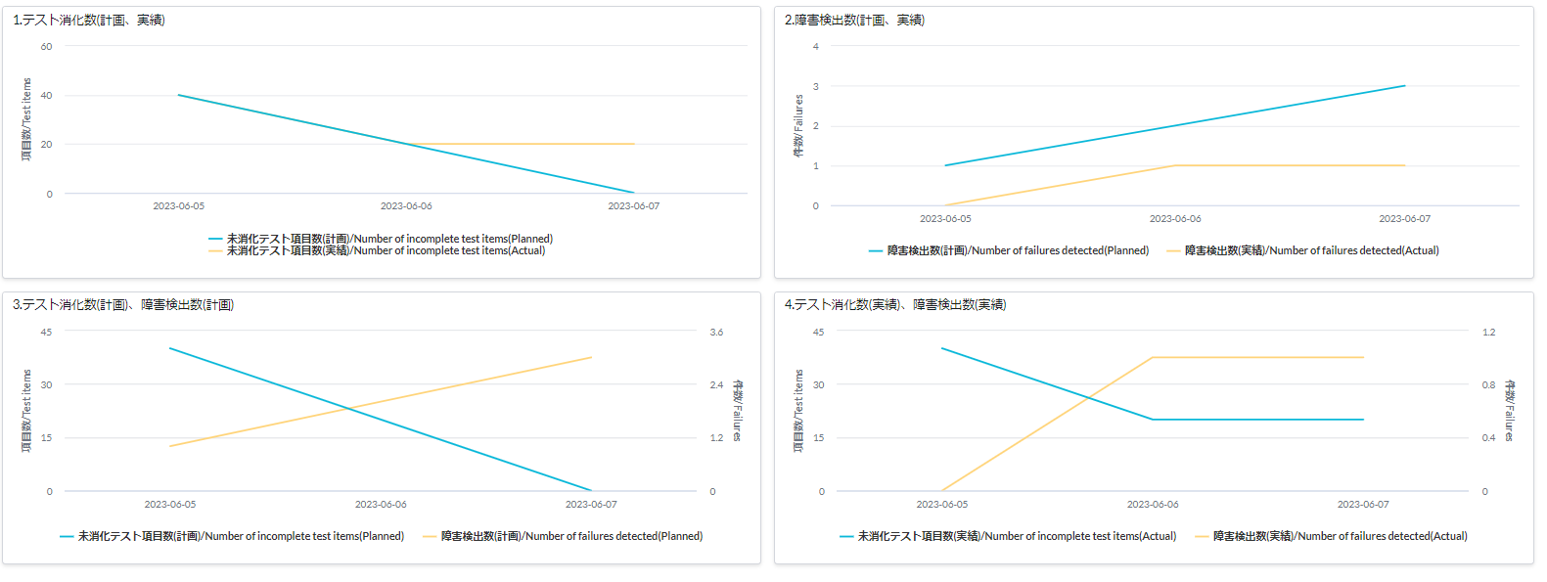
SAMPLE
 |  | 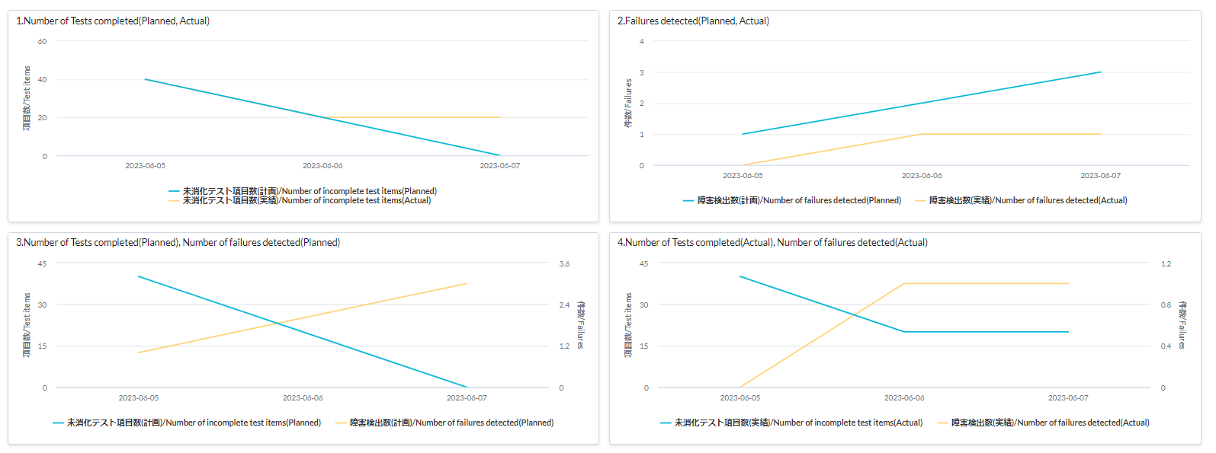 １つのプロジェクトを表示した状態で、「品質(テスト)」タブの「テスト消化状況、障害検出状況」のグラフを貼りつける /Paste the "Test completion status, Failure detection status" graph from the "Quality (Test)" tab with a single project displayed.

 |  | ■テスト消化状況、障害検出状況/Test completion status, Failure detection status
 |  | 対象プロジェクト名/ Target Project Name |  | 000000Pjname_PT_BB

SAMPLE
 |  | １つのプロジェクトを表示した状態で、「品質(テスト)」タブの「テスト消化状況、障害検出状況」のグラフを貼りつける /Paste the "Test completion status, Failure detection status" graph from the "Quality (Test)" tab with a single project displayed.

「障害 対応状況/Current status of defect」
Frame-8では不要
/No need for Frame-8
 |  |  | 進捗確認単位/ Progress Check Units |  | テスト完了率(時点) Test completion rate (point of time) |  |  |  |  |  | 障害 対応状況 Current status of defect
 |  |  |  |  | テスト完了数 現状値 Test completion Current value |  | 全テスト項目数 Test completion current - Project value |  |  | テスト完了率 (時点) Test completion rate(point of time) | 起票総数 Overall count | 対応完了件数 Completion count |  | 対応中件数 In progress count | 対応遅延(予定超過)件数 Overdue count
 |  | 1 |  |  |  |  |  |  |  | 0% |  |  |  | 0

 |  | 2 |  |  |  |  |  |  |  | 0% |  |  |  | 0

 |  | 3 |  |  |  |  |  |  |  | 0% |  |  |  | 0

 |  |  | TOTAL |  | 0 |  | 0 |  |  | 0% | 0 | 0 |  | 0 | 0

 |  | 特記事項/Special Notes

Fujitsu Restricted
© 2023 Fujitsu Limited

IT
【プロジェクト】 Project 進捗報告資料/Project Progress Report |  |  |  |  |  |  |  |  |  |  |  |  | ver.XXX
報告日/Reporting Date |  |  |  |  |  | 報告期間 /Reporting Period |  | 自 | 2023-02-01 |  |  |  | チーム名 /Team Name
報告者/Reporter |  |  |  |  |  |  |  | 至

 | 進捗状況 /Progress Status

 | 1. | プロジェクト情報/Project Information

 |  | プロジェクト名称/Project Name
 |  | プロジェクト全体規模(KLOC)/Whole Scale(KLOC)
 |  | 作業内容/Work Discription
 |  | 対象工程/Target Phase
 |  | GDC開発規模(KLOC)/GDC Development Scale(KLOC)
 |  | GDC要員数/GDC's Number of Members

 | 2. | 全体進捗/Whole Progress
 |  | ServiceNowダッシュボードの「プロジェクト状況表示(品質指標：規模ベース)」または「プロジェクト状況表示(品質指標：頁ベース)」にて対象工程（=対象プロジェクト）を指定し表示結果を貼付する。
 |  | Specify the target process (= target project) in "PJ Dashboard (Source code base)" or "PJ Dashboard (Document page base)" of the ServiceNow dashboard, and paste the display result.
SAMPLE
<How dashboards are displayed>
Click "All" and type "PJ"

 | 3. | 進捗状況/Progress State
 |  | データ取得日/ date of data acquisition |  | 2023/m/d

 |  | ※「品質(テスト)」タブ内の情報を報告する/Report the information in the Quality (Test) tab
 |  | ※ServiceNowの仕様で、グラフ表示は1プロジェクトを指定したときのみのため、各プロジェクトのグラフを別々に貼る
 |  |  | In the ServiceNow specification, the graph is displayed only when one project is specified, so the graph of each project is pasted separately.

 |  | ■テスト消化状況、障害検出状況/Test completion status, Failure detection status
 |  | 対象プロジェクト名/ Target Project Name |  | 000000Pjname_PT_AA
 |  |  |  |  |  |  |  |  |  |  |  |  |  |  |  | 参考)日本語表示/Reference: Japanese language
SAMPLE
SAMPLE
 |  | １つのプロジェクトを表示した状態で、「品質(テスト)」タブの「テスト消化状況、障害検出状況」のグラフを貼りつける /Paste the "Test completion status, Failure detection status" graph from the "Quality (Test)" tab with a single project displayed.

 |  | ■テスト消化状況、障害検出状況/Test completion status, Failure detection status
 |  | 対象プロジェクト名/ Target Project Name |  | 000000Pjname_PT_BB

SAMPLE
 |  | １つのプロジェクトを表示した状態で、「品質(テスト)」タブの「テスト消化状況、障害検出状況」のグラフを貼りつける /Paste the "Test completion status, Failure detection status" graph from the "Quality (Test)" tab with a single project displayed.

「障害 対応状況/Current status of defect」
Frame-8では不要
/No need for Frame-8
 |  |  | 進捗確認単位/ Progress Check Units |  | テスト完了率(時点) Test completion rate (point of time) |  |  |  |  |  | 障害 対応状況 Current status of defect
 |  |  |  |  | テスト完了数 現状値 Test completion Current value |  | 全テスト項目数 Test completion current - Project value |  |  | テスト完了率 (時点) Test completion rate(point of time) | 起票総数 Overall count | 対応完了件数 Completion count |  | 対応中件数 In progress count | 対応遅延(予定超過)件数 Overdue count
 |  | 1 |  |  |  |  |  |  |  | 0% |  |  |  | 0

 |  | 2 |  |  |  |  |  |  |  | 0% |  |  |  | 0

 |  | 3 |  |  |  |  |  |  |  | 0% |  |  |  | 0

 |  |  | TOTAL |  | 0 |  | 0 |  |  | 0% | 0 | 0 |  | 0 | 0

 |  | 特記事項/Special Notes

Fujitsu Restricted
© 2023 Fujitsu Limited

Common
共通事項 /Common Items

 | データ取得日/ date of data acquisition |  |  |  | 2023/m/d

4. | 課題/Issue

 | 課題/Issue |  | 前回報告 Previous report |  |  | 今回報告 This report |  |  |  |  |  |  | 今週発生分 This week's occurrences

 | 全件数 Created |  |  |  |  |  |  |  |  | open |  |  | 0

 | クローズ Closed |  |  |  |  |  |  |  |  | close |  |  | 0

 | 特記事項/Special Notes

5. | Q&A

 | Q/A |  | 前回報告 Previous report |  |  | 今回報告 This report |  |  |  |  |  |  | 今週発生分 This week's occurrences

 | 全件数 Created |  |  |  |  |  |  |  |  | open |  |  | 0

 | クローズ Closed |  |  |  |  |  |  |  |  | close |  |  | 0

 | 特記事項/Special Notes

6. | リスク※リスク状況に変化があった場合に記載する。/Risk ※Fill in if the risk state changes.

 | 特記事項/Special Notes

7. | 工数管理/Man-Hour Management

 | メンバー/Members |  |  |  |  |  | 先週までの累計工数(H)/ Total man-hour up to last week |  | 今週の作業工数/Man-hour this week (H) |  |  |  |  |  |  |  |  | 合計工数 /Total man-hour
 |  |  |  |  |  |  |  |  | 2023-02-01 |  | 2023-02-02 |  |  | 2023-02-03 | 2023-02-04 | 2023-02-05 | 今週の合計 /Total this week
 |  |  |  |  |  |  |  |  |  |  |  |  |  |  |  |  |  |  | スキル区分 | 工数合計
 | name |  |  | 予定/Plan |  |  |  |  |  |  |  |  |  |  |  |  | 0 | 0 | Senior | 0
 | Senior |  |  | 実績/Result |  |  |  |  |  |  |  |  |  |  |  |  | 0 | 0 | Middle | 0
 | name |  |  | 予定/Plan |  |  |  |  |  |  |  |  |  |  |  |  | 0 | 0 | Junior | 0
 | Senior |  |  | 実績/Result |  |  |  |  |  |  |  |  |  |  |  |  | 0 | 0
 | name |  |  | 予定/Plan |  |  |  |  |  |  |  |  |  |  |  |  | 0 | 0
 | Middle |  |  | 実績/Result |  |  |  |  |  |  |  |  |  |  |  |  | 0 | 0
 | name |  |  | 予定/Plan |  |  |  |  |  |  |  |  |  |  |  |  | 0 | 0
 | Junior |  |  | 実績/Result |  |  |  |  |  |  |  |  |  |  |  |  | 0 | 0
 | TOTAL |  |  | 予定/Plan |  |  | 0 |  | 0 |  | 0 |  |  | 0 | 0 | 0 | 0 | 0
 |  |  |  | 実績/Result |  |  | 0 |  | 0 |  | 0 |  |  | 0 | 0 | 0 | 0 | 0

8. | コスト管理（発注時及び発注変更時にFJが記入）/Cost Management (FJ will fill in when order placement or change of order)
 | 見積時の費用と発注時における単金差等によるプロジェクトへの返却費用を以下に報告します。
 | /The following is a report of refund to PJ since there is the cost difference between cost estimation and purchase order etc.

 | 返却金額/Refund （①-②） |  | 0 |  |  |  |  |  | 返却後金額 /Cost after the refund （②） |  |  | 7,750,000

 | 当初割当額（見積時）/Original allocation(When estimation) |  |  | 7,750,000 |  |  |  | ①
 | 当初割当額 /Original allocation | GDC |  | 5,000,000
 |  | BP |  | 1,500,000
 |  | リスク/Risk |  | 1,250,000
 |  | その他/The other |  | 0 |  |  |  |  | ※必要に応じて項目を追加/Add items as needed
 | 発注時金額（見積時）/Order amount(When estimation) |  |  | 7,750,000 |  |  |  | ②
 | 当初割当額 /Original allocation | GDC |  | 5,000,000
 |  | BP |  | 1,500,000
 |  | リスク/Risk |  | 1,250,000 |  |  |  |  | ※発注時、リスク費用は当初金額から変更しない/Do not change the risk cost from the original when placement order.
 |  | その他/The other |  | 0 |  |  |  |  | ※必要に応じて項目を追加/Add items as needed

Fujitsu Restricted
© 2023 Fujitsu Limited

